Chamados por mês
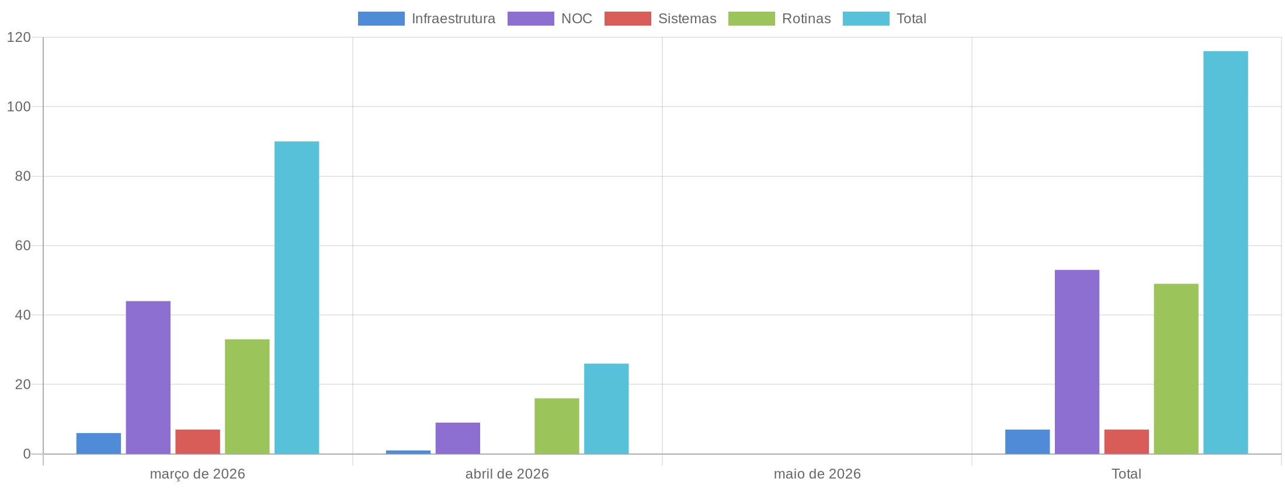
Chamados Por Mês

Total de Chamados
Mês | Infraestrutura | NOC | Sistemas | Rotinas | Total
março de 2026 | 6 | 44 | 7 | 33 | 90
abril de 2026 | 1 | 9 | 0 | 16 | 26
maio de 2026 | 0 | 0 | 0 | 0 | 0
Total | 7 | 53 | 7 | 49 | 116

Apontamento de Horas
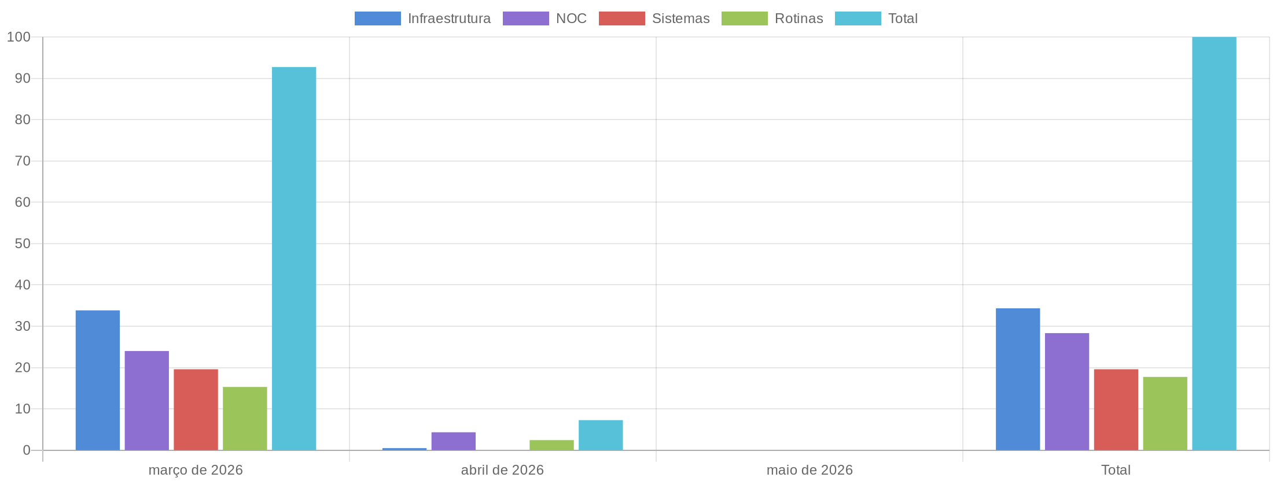
Apontamento de Horas

Total de Horas Apontadas
Mês | Infraestrutura | NOC | Sistemas | Rotinas | Total
março de 2026 | 33.83 | 24.00 | 19.58 | 15.30 | 92.72
abril de 2026 | 0.50 | 4.33 | 0.00 | 2.43 | 7.27
maio de 2026 | 0.00 | 0.00 | 0.00 | 0.00 | 0.00
Total | 34.33 | 28.33 | 19.58 | 17.73 | 99.99

Monitoramento
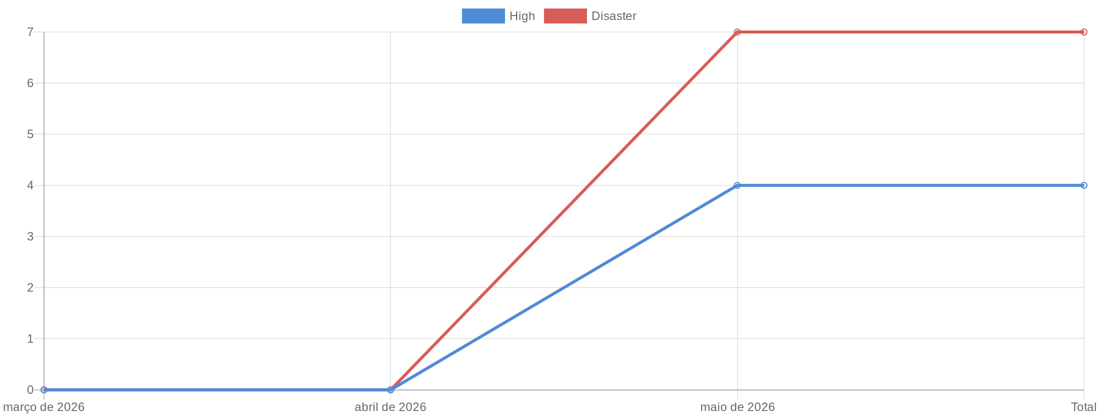
Monitoramento

Total de Alertas por Mês
Mês | High | Disaster | Total
março de 2026 | 0 | 0 | 0
abril de 2026 | 0 | 0 | 0
maio de 2026 | 4 | 7 | 11
Total | 4 | 7 | 11

